Evolution
EVOLUTION EFFECTIFS AU 31/10/2016
 |  |  |  |  |  |  |  |  |  | DATE ANALYSE | PERIODE N-2 | PERIODE N-1 | PERIODE COURANTE | Office
SOCIETE | DemoInsideSAgePaie | ETABLISSEMENT | * | DEPARTEMENT | * | SERVICE | * | CATEGORIE | * | 31/10/2016 | 201401..201410 | 201501..201510 | 201601..201610 | Vert
 |  |  |  |  |  |  |  |  | Thème : | Bleu | 31/10/2014 | 31/10/2015 | 31/10/2016 | Bleu
PAR TYPE DE CONTRAT |  |  |  |  |  |  |  |  |  |  |  |  |  | Rouge
 |  |  |  |  |  |  |  |  |  |  |  |  |  | Orange
 | Présents
Contrat de professionnalisation (CDD) | 1
 | 2
Contrat à durée déterminée | 5
Convention de stage | 8
Contrat à durée indéterminée | 92
 | Présents
 | 0
Contrat d'apprentissage Eses non artisanales de +10 salariés | 1
Contrat de professionnalisation (CDD) | 2
Convention de stage | 4
Contrat à durée déterminée | 11
Contrat à durée indéterminée | 103
 | Présents
 | 0
Contrat d'apprentissage Eses non artisanales de +10 salariés | 0
Contrat de professionnalisation (CDD) | 2
Convention de stage | 5
Contrat à durée déterminée | 9
Contrat à durée indéterminée | 115

2014 | 108 personnes |  |  | 2015 | 121 personnes |  |  | 2016 | 131 personnes

PAR AGE

 | Présents
0 - 20 ans | 0
20 - 25 ans | 1
26 - 30 ans | 19
31 - 35 ans | 29
36 - 40 ans | 10
41 - 45 ans | 9
46 - 50 ans | 10
51 - 55 ans | 10
56 - 60 ans | 8
61 - 65 ans | 2
65 ans et + | 2
 | Présents
0 - 20 ans | 0
20 - 25 ans | 4
26 - 30 ans | 27
31 - 35 ans | 32
36 - 40 ans | 11
41 - 45 ans | 8
46 - 50 ans | 10
51 - 55 ans | 9
56 - 60 ans | 7
61 - 65 ans | 2
65 ans et + | 0
 | Présents
0 - 20 ans | 0
20 - 25 ans | 7
26 - 30 ans | 41
31 - 35 ans | 31
36 - 40 ans | 16
41 - 45 ans | 8
46 - 50 ans | 10
51 - 55 ans | 9
56 - 60 ans | 7
61 - 65 ans | 2
65 ans et + | 0

2014 | 36 ans |  |  | 2015 | 34 ans |  |  | 2016 | 34 ans

PAR CATEGORIE

 | Présents
CONTRAT DE PROFESSIONALISATION | 0
STAGIAIRE | 10
CADRE | 21
EMPLOYE | 24
CADRE FORFAIT JOUR | 53
 | Présents
CONTRAT DE PROFESSIONALISATION | 0
STAGIAIRE | 4
CADRE | 17
EMPLOYE | 40
CADRE FORFAIT JOUR | 60
 | Présents
CONTRAT DE PROFESSIONALISATION | 2
STAGIAIRE | 5
CADRE | 26
EMPLOYE | 28
CADRE FORFAIT JOUR | 70

2014 |  |  |  | 2015 |  |  |  | 2016

NOMBRE ENTREES

 | Entrées Mois
201401 | 7
201402 | 1
201403 | 1
201404 | 1
201405 | 4
201406 | 5
201407 | 4
201408 | 1
201409 | 3
201410 | 8
 | Entrées Mois
201501 | 8
201502 | 4
201503 | 4
201504 | 7
201505 | 8
201506 | 12
201507 | 11
201508 | 3
201509 | 4
201510 | 8
 | Entrées Mois
201601 | 4
201602 | 6
201603 | 2
201604 | 4
201605 | 9
201606 | 8
201607 | 6
201608 | 2
201609 | 4
201610 | 5

2014 | 35 personnes |  |  | 2015 | 69 personnes |  |  | 2016 | 50 personnes

NOMBRE SORTIES

 | Sorties Mois
201401 | 3
201402 | 1
201403 | 0
201404 | 1
201405 | 0
201406 | 7
201407 | 4
201408 | 1
201409 | 0
201410 | 0
 | Sorties Mois
201501 | 10
201502 | 2
201503 | 2
201504 | 1
201505 | 6
201506 | 6
201507 | 8
201508 | 7
201509 | 3
201510 | 3
 | Sorties Mois
201601 | 1
201602 | 2
201603 | 1
201604 | 1
201605 | 3
201606 | 3
201607 | 2
201608 | 13
201609 | 6
201610 | 4

2014 | 17 personnes |  |  | 2015 | 48 personnes |  |  | 2016 | 36 personnes

TURNOVER

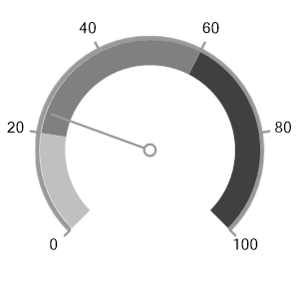
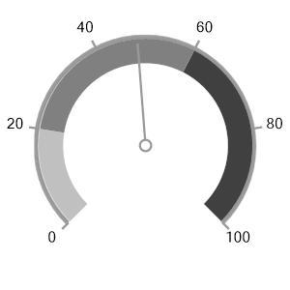
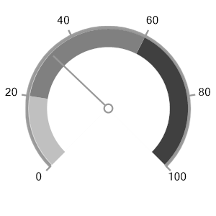

2014 | 24% |  |  | 2015 | 48% |  |  | 2016 | 33%

